Sheet1
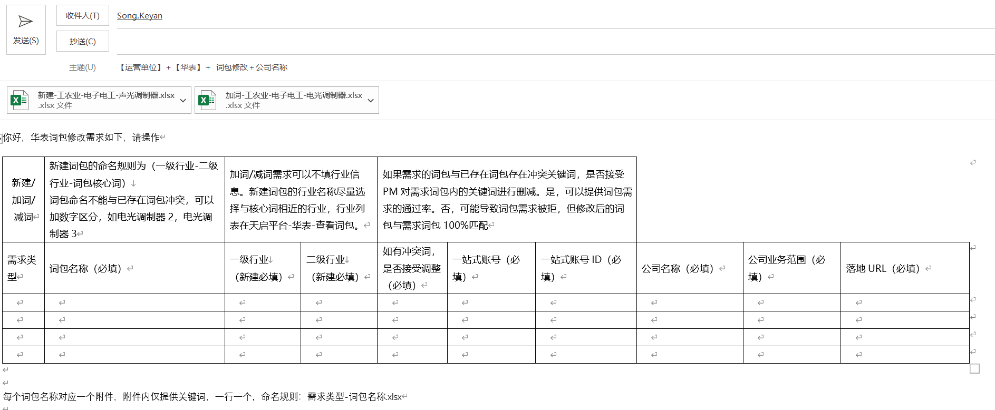
新建/加词/减词 | 新建词包的命名规则为（一级行业-二级行业-词包核心词） 词包命名不能与已存在词包冲突，可以加数字区分，如电光调制器2，电光调制器3 | 加词/减词需求可以不填行业信息。新建词包的行业名称尽量选择与核心词相近的行业，行业列表在天启平台-华表-查看词包。 |  | 如果需求的词包与已存在词包存在冲突关键词，是否接受PM对需求词包内的关键词进行删减。是，可以提供词包需求的通过率。否，可能导致词包需求被拒，但修改后的词包与需求词包100%匹配
需求类型 | 词包名称（必填） | 一级行业 （新建必填） | 二级行业 （新建必填） | 如有冲突词，是否接受调整（必填） | 一站式账号（必填） | 一站式账号ID（必填） | 公司名称（必填） | 公司业务范围（必填） | 落地URL（必填）

每个词包名称对应一个附件，附件内仅提供关键词，一行一个，命名规则：需求类型-词包名称.xlsx

 | 样例：
需求类型 | 词包名称（必填） | 一级行业 （新建必填） | 二级行业 （新建必填） | 如有冲突词，是否接受调整（必填） | 一站式账号（必填） | 一站式账号ID（必填） | 公司名称（必填） | 公司业务范围（必填） | 落地URL（必填）
新建 | 工农业-电子电工-电光调制器 | 工农业 | 工农业-电子电工 | 是 | shb-昊量 | 1053112 | 上海昊量光电设备有限公司 | 仪器仪表 | http://www.auniontech.com
加词 | 工农业-电子电工-声光调制器 | 工农业 | 工农业-电子电工 | 否 | shb-昊量 | 1053112 | 上海昊量光电设备有限公司 | 仪器仪表 | http://www.auniontech.com

词包需求请将上述内容粘贴到邮件中发送，如下图：

